九型人格测试
答题前须知
在此测试中所回答的答案没有正确与错误之分，它仅是反映你自己的个性和你的世界观。此份问卷将有助于你更好地了解自身的优势和弱点，并知道在何种情形下你的行动将更为有效。同时，你还可以通过此问卷知道他人是如何看待他们自己的，以及相互间又是如何相处影响的。
为了使这份问卷对您有真实的帮助，请如实地回答每道题，以第一感觉为准，并在45分钟内做完。

答题方法
1> 按顺序做答
2> 如果觉得该题描述符合您的情况，并请在 区域填写“1”，结果会自动加总
3> 如果觉得该描述不符合情况，或者您觉得第一感觉较为困难做答，请放弃填写该题，不会影响结果
4> 请切记以第一感觉为准，游戏娱乐，不必勉强

那我们开始吧

1.我很容易迷惑
2.我不想成为一个喜欢批评的人,但很难做到
3.我喜欢研究宇宙的道理,哲理
4.我很注意自己是否年轻,因为那是找乐子的本钱
5.我喜欢独自自主,一切都靠自己
6.当我有困难时，我会试着不让人知道
7.被人误解对我而言是一件十分痛苦的事。
8.施比受会给我更大的满足感
9.我常常设想最糟的结果而使自己陷入苦恼中
10.我常常试探或考验朋友,伴侣的忠诚
11.我看不起那些不像我一样坚强的人,有时我会用种种方式羞辱他们
12.身体上的舒适对我非常重要
13.我能触碰生活中的悲伤和不幸
14.别人不能完成他的分内事,会令我失望和愤怒
15.我时常拖延问题,不去解决
16.我喜欢戏剧性,多彩多姿的生活
17.我认为自己非常不完善
18.我对感官的需求特别强烈,喜欢美食,服装,身体的触觉刺激,并纵情享乐
19.当别人请教我一些问题,我会巨细无遗地分析得很清楚
20.我习惯推销自己,从不觉得难为情
21.有时我会放纵和做出*越的事
22.帮助不到别人会让我觉得痛苦
23.我不喜欢人家问我广泛,笼统的问题
24.在某方面我有放纵的倾向(例如食物,药物等)
25.我宁愿适应别人,包括我的伴侣,而不会反抗他们
26.我最不喜欢的一件事就是虚伪
27.我知错能改,但由于执著好强,周围的人还是感觉到压力
28.我常觉得很多事情都很好玩,很有趣,人生真是快乐
29.我有时很欣赏自己充满权威,有时又优柔寡断,依赖别人
30.我习惯付出多于接受
31.面对威胁时,我一是变得焦虑,一是对抗迎面而来的危险
32.我通常是等别人来接近我,而不是我去就接近他们
33.我喜欢当主角,希望得到大家的注意
34.别人批评我,我也不会回应和辩解,因为我不想发生任何争执与冲突
35.我有时期待别人的指导,有时却忽略别人的忠告径直去做我想做的事
36.我经常忘记自己的需要
37.在重大危机中,我通常能克服我对自己的质疑与内心的焦虑
38.我是一个天生的推销员,说服别人对我来说是一件轻易的事
39.我不相信一个我一直都无法了解的的人
40.我爱依惯例行事,不大喜欢改变
41.我很在乎家人,在家中表现得忠诚和包容
42.我被动而优柔寡断
43.我很有包容力,彬彬有礼,但跟人的感情互动不深
44.我沉默寡言,好象不会关心别人似的
45.当沉浸在工作或我擅长的领域时,别人会觉得我冷酷无情
46.我常常保持警觉
47.我不喜欢要对人尽义务的感觉
48.如果不能完美的表态,我宁愿不说
49.我的计划比我实际完成的还要多
50.我野心勃勃,喜欢挑战和登上高峰的经验
51.我倾向于独断专行并自己解决问题
52.我很多时候感到被遗弃
53.我常常表现得十分忧郁的样子,充满痛苦而且内向
54.初见陌生人时,我会表现得很冷漠,高傲
55.我的面部表情严肃而生硬
56.我很飘忽,常常不知自己下一刻想要什么
57.我常对自己挑剔,期望不断改善自己的缺点,以成为一个完美的人
58.我感受特别深刻,并怀疑那些总是很快乐的人
59.我做事有效率,也会找捷径,模仿力特强
60.我讲理,重实用
61.我有很强的创造天分和想象力,喜欢将事情重新整合
62.我不要求得到太多的注意力
63.我喜欢每件事都井然有序,但别人会认为我过分执著
64.我渴望拥有完美的心灵伴侣
65.我常夸耀自己,对自己的能力十分有信心
66.如果周遭的人行为太过分时,我准会让他难堪
67.我外向,精力充沛,喜欢不断追求成就,这使我的自我感觉十分良好
68.我是一位忠实的朋友和伙伴
69.我知道如何让别人喜欢我
70.我很少看到别人的功劳和好处
71.我很容易知道别人的功劳和好处
72.我嫉妒心强,喜欢跟别人比较
73.我对别人做的事总是不放心,批评一番后,自己会动手再做
74.别人会说我常常带着面具做人
75.有时我会激怒对方,引来莫名其妙的吵架,其实我是想试探对方爱不爱我
76.我会极力保护我所爱的人
77.我常常可以保持兴奋的情绪
78.我只喜欢与有趣的人交友,对一些闷蛋却懒得交往,即使他们看来很有深度
79.我常往外跑,四处帮助别人
80.有时我会讲求效率而牺牲完美和原则
81.我似乎不太懂得幽默,没有弹性
82.我待人热情而有耐性
83.在人群中我时常感到害羞和不安
84.我喜欢效率,讨厌拖泥带水
85.帮助别人达致快乐和成功是我重要的成就
86.付出时,别人若不欣然接纳,我便会有挫折感
87.我的肢体硬邦邦的,不习惯别人热情的付出
88.我对大部分的社交集会不太有兴趣,除非那是我熟识的和喜爱的人
89.很多时候我会有强烈的寂寞感
90.人们很乐意向我表白他们所遭遇的问题
91.我不但不会说甜言蜜语,而且别人会觉得我唠叨不停
92.我常担心自由被剥夺,因此不爱作承诺
93.我喜欢告诉别人我所做的事和所知的一切
94.我很容易认同别人为我所做的事和所知的一切
95.我要求光明正大,为此不惜与人发生冲突
96.我很有正义感,有时会支持不利的一方
97.我注重小节而效率不高
98.我容易感到沮丧和麻木更多于愤怒
99.我不喜欢那些侵略性或过度情绪化的人
100.我非常情绪化,一天的喜怒哀乐多变
101.我不想别人知道我的感受与想法,除非我告诉他们
102.我喜欢刺激和紧张的关系,而不是稳定和依赖的关系
103.我很少用心去听别人的心情,只喜欢说说俏皮话和笑话
104.我是循规蹈矩的人,秩序对我十分有意义
105.我很难找到一种我真正感到被爱的关系
106.假如我想要结束一段关系,我不是直接告诉对方就是激怒他来让他离开我
107.我温和平静,不自夸,不爱与人竞争
108.我有时善良可爱,有时又粗野暴躁,很难捉摸

结果统计
个性号码统计表

栏目 | A | B | C | D | E | F | G | H | I
总数 | 0 | 0 | 0 | 0 | 0 | 0 | 0 | 0 | 0
个性号码 | 1号 | 2号 | 3号 | 4号 | 5号 | 6号 | 7号 | 8号 | 9号

总分最高的两项性格，有可能是你的主要型号，但请勿以此结果作为你的终极目标，你应多留意、反省自己，而不是只依赖问卷测试！

如果最高选项与第二项相差太大，请以最高项选项为准！

结果参考分析

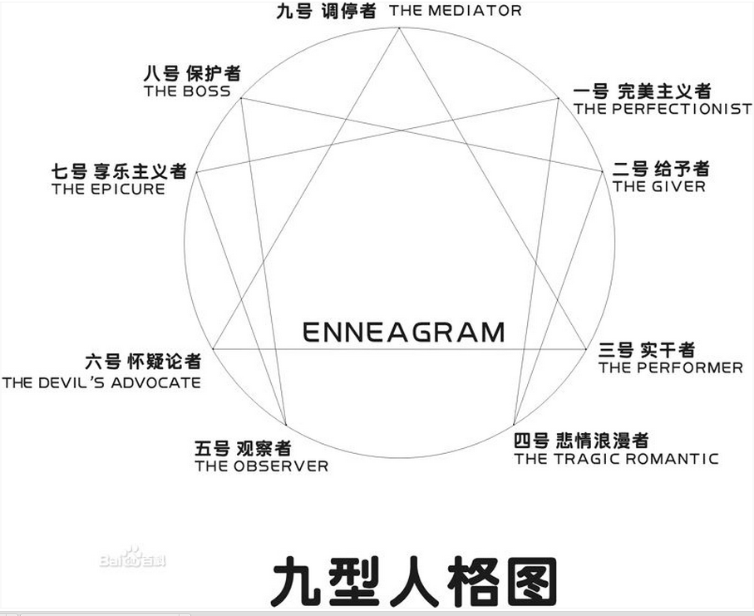

详细各类型人格分析请参考
http://baike.baidu.com/view/510310.htm

